Java 코드 포맷
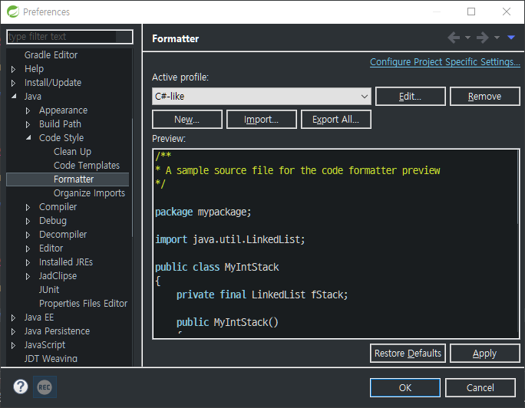
[Import..] 버튼을 클릭해서 C_FORMAT.xml (첨부파일) 을 선택후 [Apply] 버튼을 클릭한다.

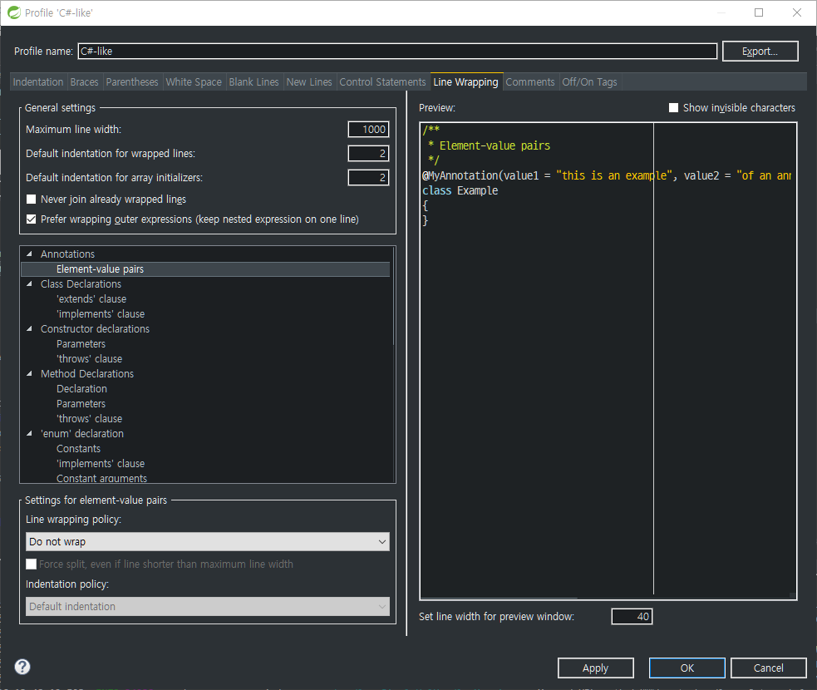
 | [Line Wrapping] 탭에서 [Maximum line width] 항목값을 1000 으로 변경!

Java 코드 템플릿
Java Code Teamplates |  | 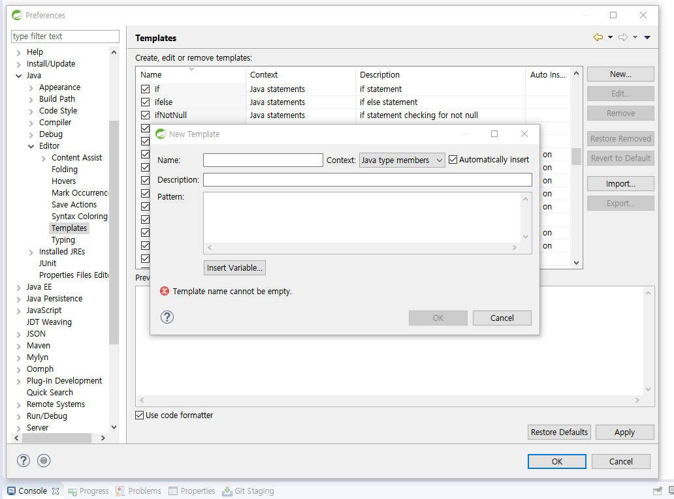

>> 일정한 패턴을 갖기 위함 >> 이클립스 상단 Window -> Preferences -> Java -> Editor -> Templates, [New….] 버튼하여 신규 템플릿을 등록함. Context 는 Java Type members 로 선택한다.

Name | inbizweb_controller
Context | Java type members
Pattern | final String pagePrefix = "ctn/nrlmber"; private static final org.apache.log4j.Logger Logger = org.apache.log4j.Logger.getLogger(NrlmberAct.class.getName()); @Resource(name = "com.inbiznetcorp.SecureAccess.SecureAccessMng.Web.ctn.nrlmber.biz.NrlmberBiz") NrlmberBiz mBiz; @RequestMapping(value = { "/ListPagingData.do" }) public String ListPagingData(Model model) { MyMap paramMap = FrameworkBeans.findHttpServletBean().findClientRequestParameter(); BasicBean resultBean = null; resultBean = mBiz.ListPagingData(paramMap); model.addAttribute("paramMap", paramMap); model.addAttribute("Data", resultBean); return pagePrefix + "/ListPagingData"; } @RequestMapping(value = { "/SelectOneData.do" }) public String SelectOneData(Model model) { MyMap paramMap = FrameworkBeans.findHttpServletBean().findClientRequestParameter(); MyCamelMap resultMap = new MyCamelMap(); resultMap = mBiz.SelectOneData(paramMap); model.addAttribute("paramMap", paramMap); model.addAttribute("Data", resultMap); return null; } @RequestMapping(value = { "/ProcSelectOneData.do" }) public String ProcSelectOneData(Model model) { MyMap paramMap = FrameworkBeans.findHttpServletBean().findClientRequestParameter(); MyCamelMap resultMap = new MyCamelMap(); resultMap = mBiz.SelectOneData(paramMap); model.addAttribute("paramMap", paramMap); model.addAttribute("Data", resultMap); return null; } @RequestMapping(value = { "/RegisterData.do" }) public String RegisterData(Model model) { MyMap paramMap = FrameworkBeans.findHttpServletBean().findClientRequestParameter(); MyMap resultMap = null; model.addAttribute("paramMap", paramMap); return pagePrefix + "/RegisterData"; }

 |  | 클래스생성후, inbiz 까지만 타이핑 후 Ctrl + space 키를 눌러서,해당하는 템플릿을 선택하면 자동완성됨.

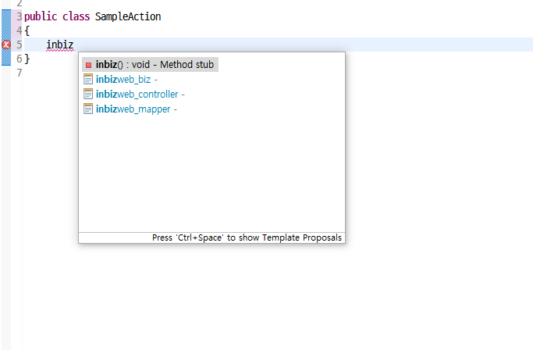
Name | inbizweb_biz
Context | Java type members
Pattern | private static final org.apache.log4j.Logger Logger = org.apache.log4j.Logger.getLogger(${enclosing_type}.class.getName()); @Resource(name = "com.lab603.albert.blog.comtn.bbs.dao.BBSDao") BBSDao mMapper; /** * 페이징 데이터 * @param paramMap * @return */ public BasicBean ListPagingData(MyMap paramMap) { BasicBean resultBean = null; FrameworkPagingUtils.pagingRange(paramMap, paramMap.getInt("rows", 10)); resultBean = FrameworkPagingUtils.pagingData(paramMap, paramMap.getInt("rows", 10), mMapper.SelectOnePagingCount(paramMap), mMapper.ListPagingData(paramMap)); return resultBean; } /** * 상세 조회 * @param paramMap * @return */ public MyCamelMap SelectOneData(MyMap paramMap) { return mMapper.SelectOneData(paramMap); } /** * 등록/수정 * @param paramMap * @return */ public int RegisterData(MyMap paramMap) { return mMapper.RegisterData(paramMap); } /** * 수정 * @param paramMap * @return */ public int ModifyData(MyMap paramMap) { return mMapper.ModifyData(paramMap); } /** * 삭제 * @param paramMap * @return */ public int DeleteData(MyMap paramMap) { return mMapper.DeleteData(paramMap); }

Name | inbizweb_mapper
Context | Java type members
Pattern | /** * 페이징 갯수 * @param paramMap * @return */ public int SelectOnePagingCount(MyMap paramMap); /** * 페이징 목록 * @param paramMap * @return */ public java.util.List ListPagingData(MyMap paramMap); /** * 상세 * @param paramMap * @return */ public MyCamelMap SelectOneData(MyMap paramMap); /** * 추가 * @param paramMap * @return */ public int RegisterData(MyMap paramMap); /** * 수정 * @param paramMap * @return */ public int ModifyData(MyMap paramMap); /** * 삭제 * @param paramMap * @return */ public int DeleteData(MyMap paramMap);

